Sheet1
Link | Khách | Nhân viên | Chi nhánh | Admin | Chưa đăng nhập | Đã test
localhost/thegioipizza/pizzaCode/public/home |  | x | x | x | Vào login | x
localhost/thegioipizza/pizzaCode/public/logout
Trong code có nhưng hàm khối if dùng check user, trong quá trình sửa đổi tuyệt đối không xóa các hàm này
if(Auth::user()){ ........... }
localhost/thegioipizza/pizzaCode/public/login | x | x | x | x | x | x
localhost/thegioipizza/pizzaCode/public | x | x | x | x | x | x
http://localhost/thegioipizza/pizzaCode/public/hoa-don/get-badge | Về home | ra số | ra số | ra số | Về login | x | api
http://localhost/thegioipizza/pizzaCode/public/hoa-don/create | x | x | x | x | Về login | x | get
http://localhost/thegioipizza/pizzaCode/public/hoa-don/create | không vào được | x | x | x | Về login | x | post
http://localhost/thegioipizza/pizzaCode/public/hoa-don/{id}/done | x | x | x | x | Về login | x
http://localhost/thegioipizza/pizzaCode/public/hoa-don/customer | Không vào được | x | x | x | Về login | x | post
http://localhost/thegioipizza/pizzaCode/public/hoa-don/indexdaduyet | Về home | x | x | x | Về login | x
http://localhost/thegioipizza/pizzaCode/public/hoa-don/indexchuaduyet | Về home | x | x | x | Về login | x
http://localhost/thegioipizza/pizzaCode/public/hoa-don/indexdaduyetdetail | Vào được | Vào được | Vào được | Vào được | Về login | x | api
http://localhost/thegioipizza/pizzaCode/public/store | x | x | x | x | Về login | x
http://localhost/thegioipizza/pizzaCode/public/store/contact | x | Không vào được | Không vào được | Không vào được | Về login | x
http://localhost/thegioipizza/pizzaCode/public/store/order | x | Không vào được | Không vào được | Không vào được | Về login | x
http://localhost/thegioipizza/pizzaCode/public/store/order_success | x | Không vào được | Không vào được | Không vào được | Về login | x | post
http://localhost/thegioipizza/pizzaCode/public/store/order_remove | x | Không vào được | Không vào được | Không vào được | Về login | x
http://localhost/thegioipizza/pizzaCode/public/store/register | x | x | x | x | x | x
http://localhost/thegioipizza/pizzaCode/public/store/customer_register | x | x | x | x | x | x | post
http://localhost/thegioipizza/pizzaCode/public/store/fast_register | x | x | x | x | x | x
http://localhost/thegioipizza/pizzaCode/public/store/customer_fast_register | x | x | x | x | x | x | post
http://localhost/thegioipizza/pizzaCode/public/store/order_pizza | x | Không vào được | Không vào được | Không vào được | Về login | x
http://localhost/thegioipizza/pizzaCode/public/store/change_pass | x | Không vào được | Không vào được | Không vào được | Về login | x
http://localhost/thegioipizza/pizzaCode/public/store/repass | x | Không vào được | Không vào được | Không vào được | Về login | x
http://localhost/thegioipizza/pizzaCode/public/store/login | x | x | x | x | x | x
http://localhost/thegioipizza/pizzaCode/public/store/update | x | Không vào được | Không vào được | Không vào được | Về login | x
http://localhost/thegioipizza/pizzaCode/public/store/customer_update | x | Không vào được | Không vào được | Không vào được | Về login | x | post
http://localhost/thegioipizza/pizzaCode/public/loai-banh/index | Về home | Về home | Về home | x | Về login | x
http://localhost/thegioipizza/pizzaCode/public/loai-banh/create | Về home | Về home | Về home | x | Về login | x
http://localhost/thegioipizza/pizzaCode/public/loai-banh/store | Về home | Về home | Về home | x | Về login | x | post
http://localhost/thegioipizza/pizzaCode/public/loai-banh/destroy/{id} | Về home | Về home | Về home | x | Về login | x
http://localhost/thegioipizza/pizzaCode/public/loai-banh/edit/{id} | Về home | Về home | Về home | x | Về login | x
http://localhost/thegioipizza/pizzaCode/public/loai-banh/update/{id} | Về home | Về home | Về home | x | Về login | x | post
http://localhost/thegioipizza/pizzaCode/public/banh/index | Về home | Về home | Về home | x | Về login | x
http://localhost/thegioipizza/pizzaCode/public/banh/create | Về home | Về home | Về home | x | Về login | x
http://localhost/thegioipizza/pizzaCode/public/banh/store | Về home | Về home | Về home | x | Về login | x | post
http://localhost/thegioipizza/pizzaCode/public/banh/destroy/{id} | Về home | Về home | Về home | x | Về login | x
http://localhost/thegioipizza/pizzaCode/public/banh/edit/{id} | Về home | Về home | Về home | x | Về login | x
http://localhost/thegioipizza/pizzaCode/public/banh/update/{id} | Về home | Về home | Về home | x | Về login | x | post
http://localhost/thegioipizza/pizzaCode/public/gia-banh/index | Về home | Về home | Về home | x | Về login | x
http://localhost/thegioipizza/pizzaCode/public/gia-banh/create | Về home | Về home | Về home | x | Về login | x
http://localhost/thegioipizza/pizzaCode/public/gia-banh/store | Về home | Về home | Về home | x | Về login | x | post
http://localhost/thegioipizza/pizzaCode/public/gia-banh/destroy/{id} | Về home | Về home | Về home | x | Về login | x
http://localhost/thegioipizza/pizzaCode/public/gia-banh/edit/{id} | Về home | Về home | Về home | x | Về login | x
http://localhost/thegioipizza/pizzaCode/public/gia-banh/update/{id} | Về home | Về home | Về home | x | Về login | x | post
http://localhost/thegioipizza/pizzaCode/public/phan-cap/index | Về home | Về home | Về home | x | Về login | x
http://localhost/thegioipizza/pizzaCode/public/phan-cap/create | Về home | Về home | Về home | x | Về login | x
http://localhost/thegioipizza/pizzaCode/public/phan-cap/store | Về home | Về home | Về home | x | Về login | x | post
http://localhost/thegioipizza/pizzaCode/public/phan-cap/destroy/{id} | Về home | Về home | Về home | x | Về login | x
http://localhost/thegioipizza/pizzaCode/public/phan-cap/edit/{id} | Về home | Về home | Về home | x | Về login | x
http://localhost/thegioipizza/pizzaCode/public/phan-cap/update/{id} | Về home | Về home | Về home | x | Về login | x | post
http://localhost/thegioipizza/pizzaCode/public/phan-cap/status/{id} | Về home | Về home | Về home | x | Về login | x
http://localhost/thegioipizza/pizzaCode/public/nhan-vien-chi-nhanh/index | Về home | Về home | Chỉ xem của chi nhánh | Toàn bộ nhân viên | Về login | x
http://localhost/thegioipizza/pizzaCode/public/nhan-vien-chi-nhanh/create | Về home | Về home | Chỉ xem của chi nhánh | Toàn bộ nhân viên | Về login | x
http://localhost/thegioipizza/pizzaCode/public/nhan-vien-chi-nhanh/store | lỗi | lỗi | lỗi | lỗi | lỗi |  | post | Tạo không được, cần xem lại tại admin thì cho lựa chọn chi nhánh khi tạo nhân viên, còn trang của chi nhánh thì mặc định lấy chi nhánh đó làm chi nhánh cho nhân viên mới tạo
http://localhost/thegioipizza/pizzaCode/public/nhan-vien-chi-nhanh/destroy/{id} | Đã hủy
http://localhost/thegioipizza/pizzaCode/public/nhan-vien-chi-nhanh/edit/{id} | Nên xem thêm chỗ chi nhánh này nhập link cứng để cập nhật nhân viên của chi nhánh khác
http://localhost/thegioipizza/pizzaCode/public/nhan-vien-chi-nhanh/update/{id} | Nên xem thêm chỗ chi nhánh này nhập link cứng để cập nhật nhân viên của chi nhánh khác |  |  |  |  |  | post
http://localhost/thegioipizza/pizzaCode/public/chi-nhanh/index | Về home | Về home | Về home | x | Về login | x
http://localhost/thegioipizza/pizzaCode/public/chi-nhanh/create | Về home | Về home | Về home | x | Về login | x
http://localhost/thegioipizza/pizzaCode/public/chi-nhanh/store | Về home | Về home | Về home | x | Về login | x
http://localhost/thegioipizza/pizzaCode/public/chi-nhanh/destroy/{id} | Không tồn tại
http://localhost/thegioipizza/pizzaCode/public/chi-nhanh/edit/{id} | Về home | Về home | Về home | x | Về login | x
http://localhost/thegioipizza/pizzaCode/public/chi-nhanh/update/{id} | Về home | Về home | Về home | x | Về login | x | post
http://localhost/thegioipizza/pizzaCode/public/chi-nhanh/lichsuthutien | Không tồn tại
http://localhost/thegioipizza/pizzaCode/public/chi-nhanh/chi-tieu-index | Không tồn tại
http://localhost/thegioipizza/pizzaCode/public/chi-nhanh/chi-tieu-create | Đã hủy | Đã hủy | Đã hủy | Đã hủy | Chặn
http://localhost/thegioipizza/pizzaCode/public/chi-nhanh/chi-tieu-store | Đã hủy | Đã hủy | Đã hủy | Đã hủy | Chặn
http://localhost/thegioipizza/pizzaCode/public/chi-nhanh/chi-tieu-destroy/{id} | Đã hủy | Đã hủy | Đã hủy | Đã hủy | Chặn
http://localhost/thegioipizza/pizzaCode/public/chi-nhanh/chi-tieu-edit/{id} | Đã hủy | Đã hủy | Đã hủy | Đã hủy | Chặn
http://localhost/thegioipizza/pizzaCode/public/chi-nhanh/chi-tieu-update/{id} | Đã hủy | Đã hủy | Đã hủy | Đã hủy | Chặn
http://localhost/thegioipizza/pizzaCode/public/tien-chi-ho-hoa-hong/index | Chặn | Vào được | Vào được | Vào được | Chặn
http://localhost/thegioipizza/pizzaCode/public/tien-chi-ho-hoa-hong/tien-banh | Đã hủy | Đã hủy | Đã hủy | Đã hủy | Chặn
http://localhost/thegioipizza/pizzaCode/public/tien-chi-ho-hoa-hong/lich-su | Về home | Về home | Vào được | Vào được | Chặn
http://localhost/thegioipizza/pizzaCode/public/tien-chi-ho-hoa-hong/tru_tien/{id} | Chặn | x | Chặn | Chặn | Chặn
http://localhost/thegioipizza/pizzaCode/public/tien-chi-ho-hoa-hong/tong_tien_chi_nhanh | Chặn | Chặn | Chặn | Vào được | Chặn
http://localhost/thegioipizza/pizzaCode/public/tien-chi-ho-hoa-hong/thanh_toan/{id} | Chặn | Chặn | Chặn | Vào được | Chặn
http://localhost/thegioipizza/pizzaCode/public/tien-chi-ho-hoa-hong/lich_su_thanh_toan | Chặn | Chặn | Vào được | Vào được | Chặn

http://localhost/thegioipizza/pizzaCode/public/tien-chi-ho-hoa-hong/index | Chỉ nhân viên có nút thanh toán, chủ chi nhánh và admin không có nút thanh toán
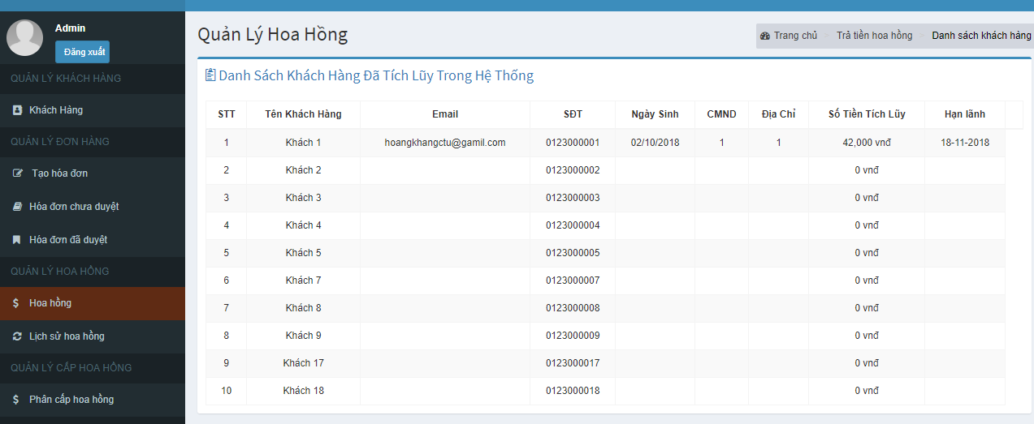
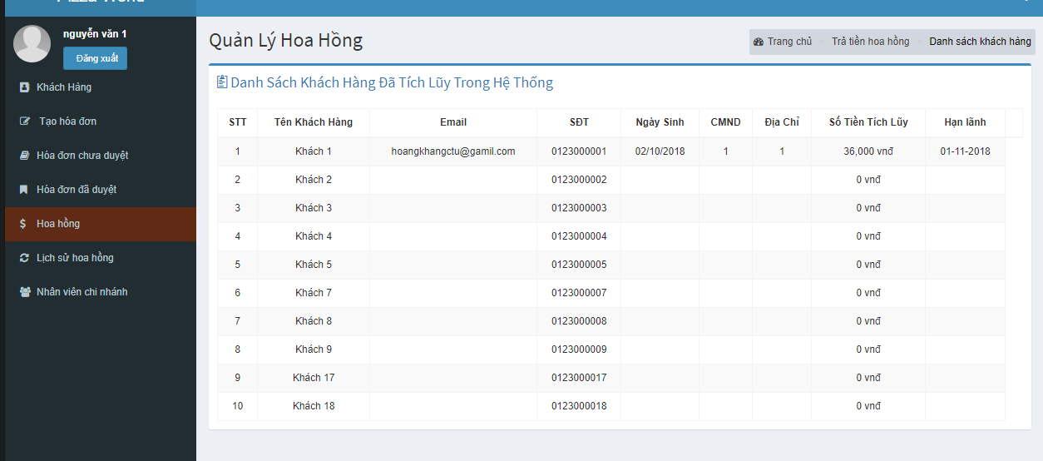
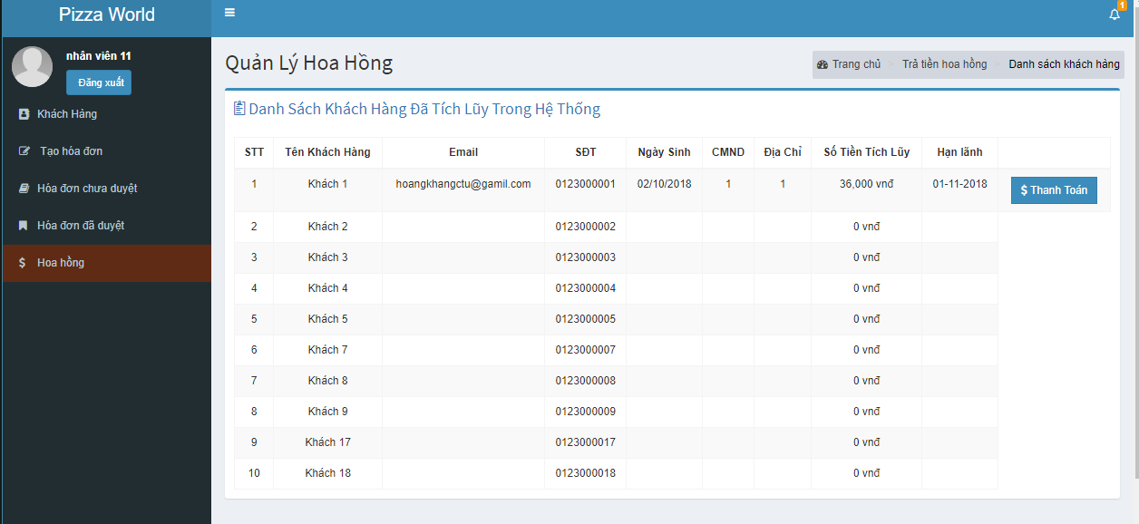

http://localhost/thegioipizza/pizzaCode/public/tien-chi-ho-hoa-hong/tien-banh | Không hiểu ý nghĩa hàm

Xem hóa đơn đã duyệt không thấy thông tin khi ấn nút chi tiết

Xem thông tin khách hàng còn chưa chặn đổi mật khẩu theo phân quyền

